Sheet1
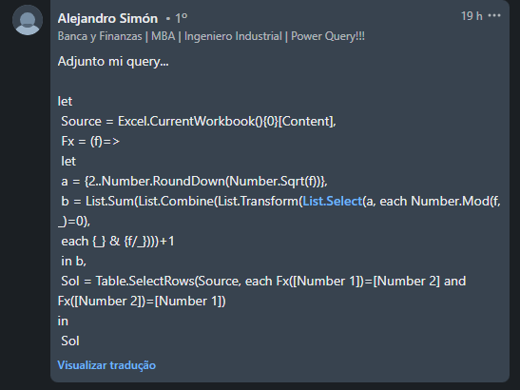
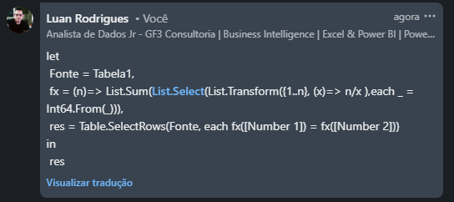
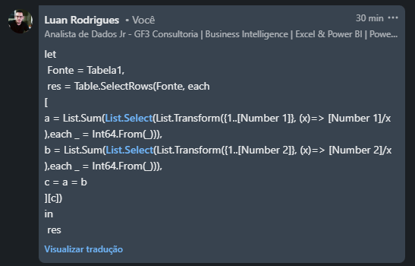
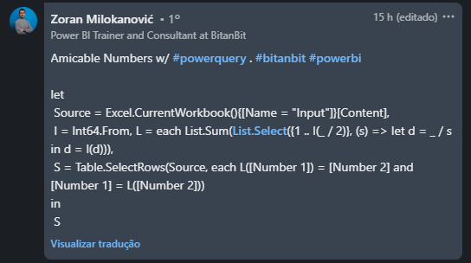
Number 1 | Number 2 | Answer Expected
120 | 234 | 1184 | 1210
1184 | 1210 | 6232 | 6368
3048 | 5678 | 17296 | 18416
5112 | 2048 | 100485 | 124155
6232 | 6368 | 1798875 | 1870245
17296 | 18416
89093 | 96700
Liste os números da Amicable. Um par de números N1 e N2 é chamado de Amigável se a soma dos divisores próprios de um é igual ao outro. Ex. 220 e 284 Divisores próprios de 220 - 1, 2, 4, 5, 10, 11, 20, 22, 44, 55 e 110 -> A soma dos divisores próprios é de 284. Divisores próprios de 284 - 1, 2, 4, 71 e 142 -> A soma dos divisores próprios é de 220.
100485 | 124155
1798875 | 1870245

